Dyson
Категория | модель | картинка | Цена(¥)
Фен для волос Dyson | HD08 | 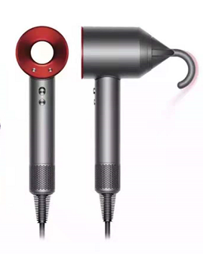 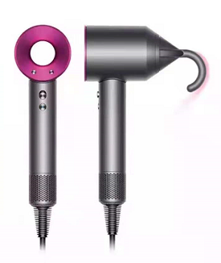 | 3 120
Плойка для волос Dyson | Плойка для завивки 8 головок Airwrap Complete | 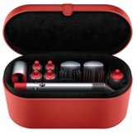 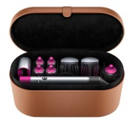 | 3 780
Плойка для волос Dyson | Плойка Airwrap Complete 6 для завивки 6 головок | 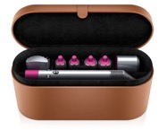 | 3 636
Плойка для волос Dyson | Плойка Airwrap Complete 5 для завивки 5 головок | 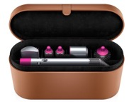 | /
Пылесос Dyson Дайсон | V8 Fluffy Origin | 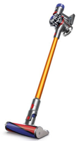 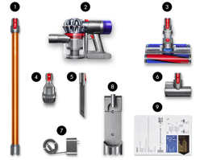 | V8 FLUFFY EXTRA 2 340 V8 ABSOLUTE 2 304
Пылесос Dyson Дайсон | V10 Fluffy Extra | 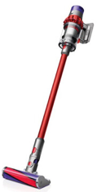 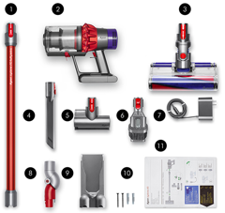 | 3 180
Пылесос Dyson Дайсон | V10 Motorhead Origin | 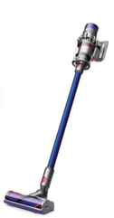 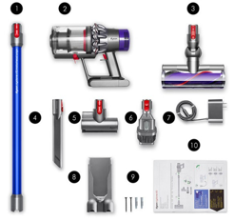 | 3 060
Пылесос Dyson Дайсон | V15 detect total clean | 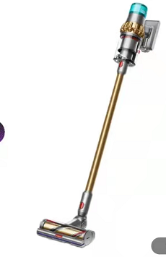 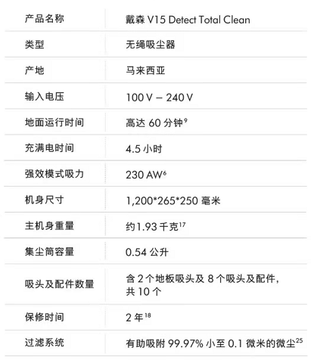 | V15 Detect Slim Total Clean 5 640
Пылесос Dyson Дайсон | V11 Fluffy Extra V11 CompLete | 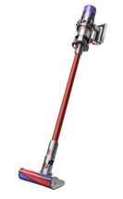 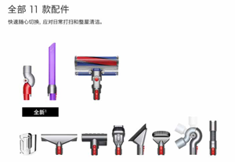 | V11 COMPLETE EXTRA 4 200 V11 FLUFFY EXTRA 3 900
Dyson расчёска | Гребень на воздушной подушке + гребень с широкими зубьями | 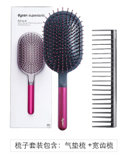 | 130

